Caso 1
Caso 1

 |  |  |  |  |  |  | Frecuencia de clase | moda 2 | 12
49.8 | 53.4 | 56.8 | 41.4 | 28.9 | 44.5 | 27.1 | 4
76.3 | 53.9 | 33.6 | 11.3 | 54.8 | 21.4 | 30.1 | 3
17.8 | 33.7 | 65.7 | 63.2 | 25.7 | 24.7 | 73.2 | 4
46.9 | 12.8 | 42.5 | 28.7 | 33.6 | 18.6 | 28.8 | 12
28.8 | 33.7 | 44.3 | 55.8 | 71.2 | 13.8 | 29.7 | 0
29.1 | 32.5 | 42.3 | 55.5 | 70.3 | 12.5 | 26.9 | 6
 |  |  |  |  |  |  | 1
 |  | Cantidad de repetición |  |  |  |  | 6
 |  |  |  |  |  |  | 1
1 | 1 | 1 | 1 | 1 | 1 | 1 | 3
1 | 1 | 2 | 1 | 1 | 1 | 1 | 2
1 | 2 | 1 | 1 | 1 | 1 | 1
1 | 1 | 1 | 1 | 2 | 1 | 2
2 | 2 | 1 | 1 | 1 | 1 | 1
1 | 1 | 1 | 1 | 1 | 1 | 1

Caso 2
Caso 2
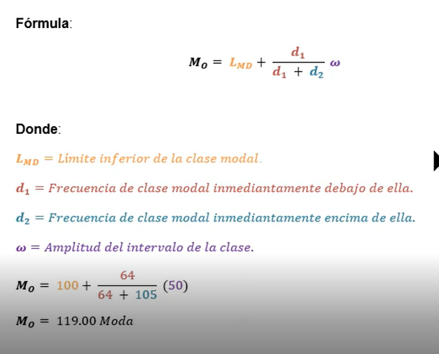

 |  |  |  |  |  | FRECUENCIA DE
49.8 | 53.4 | 56.8 | 41.4 | 28.9 | 44.5 | CLASE
76.3 | 53.9 | 33.6 | 11.3 | 54.8 | 21.4 | 4
17.8 | 33.7 | 65.7 | 63.2 | 25.7 | 24.7 | 3
46.9 | 12.8 | 42.5 | 28.7 | 33.6 | 18.6 | 6
28.8 | 33.7 | 44.3 | 55.8 | 71.2 | 13.8 | 5
29.1 | 32.5 | 42.3 | 55.5 | 70.3 | 12.5 | 3
 |  |  |  |  |  | 4
 |  | Cantidad de repetición |  |  |  | 6
 |  |  |  |  |  | 1
1 | 1 | 1 | 1 | 1 | 1 | 3
1 | 1 | 2 | 1 | 1 | 1 | 1
1 | 2 | 1 | 1 | 1 | 1
1 | 1 | 1 | 1 | 2 | 1
1 | 2 | 1 | 1 | 1 | 1
1 | 1 | 1 | 1 | 1 | 1

moda 2 | 6

Caso 3
Caso 3

49.8 | 53.4 | Frecuencia de clase | Moda 2 | 7
76.3 | 53.9 | 4
17.8 | 33.7 | 7
46.9 | 12.8 | 4
28.8 | 33.7
29.1 | 32.5

Cantidad de repetición

1 | 1
1 | 1
1 | 2
1 | 1
1 | 2
1 | 1

Caso 4
Caso 4

20 | 18 | 55 | 20 | 19 | Frecuencia de clase | Moda 2 | 16
16 | 33 | 19 | 18 | 15 | 4
15 | 34 | 22 | 19 | 14 | 13
20 | 29 | 25 | 20 | 19 | 16
23 | 24 | 28 | 24 | 22 | 3
42 | 17 | 30 | 39 | 40 | 2
32 | 18 | 44 | 34 | 32 | 3
21 | 20 | 19 | 22 | 20 | 4
19 | 18 | 20 | 20 | 18 | 1
19 | 21 | 35 | 21 | 20 | 2
 |  |  |  |  | 1
 | Cantidad de repetición |  |  |  | 0
 |  |  |  |  | 0
9 | 5 | 1 | 9 | 7 | 1
1 | 1 | 7 | 5 | 2
2 | 2 | 3 | 7 | 1
9 | 1 | 1 | 9 | 7
1 | 2 | 1 | 2 | 3
1 | 1 | 1 | 1 | 1
2 | 5 | 1 | 2 | 2
3 | 9 | 7 | 3 | 9
7 | 5 | 9 | 9 | 5
7 | 3 | 1 | 3 | 9

Caso 5
Caso 5

 |  |  |  |  | Frecuencia de clase | Moda 2 | 19
20 | 18 | 55 | 20 | 19 | 4
16 | 33 | 19 | 18 | 15 | 19
15 | 34 | 22 | 19 | 14 | 7
20 | 29 | 25 | 20 | 19 | 3
23 | 24 | 28 | 24 | 22 | 3
42 | 17 | 30 | 39 |  | 4
32 | 18 | 44 | 34 |  | 1
21 | 20 | 19 | 22 |  | 1
19 | 18 | 20 | 20 |  | 2
19 | 21 | 35 | 21 |  | 0
 |  |  |  |  | 0
 | Cantidad de repetición |  |  |  | 1

7 | 4 | 1 | 7 | 7
1 | 1 | 7 | 4 | 2
2 | 2 | 3 | 7 | 1
7 | 1 | 1 | 7 | 7
1 | 2 | 1 | 2 | 3
1 | 1 | 1 | 1 | 0
1 | 4 | 1 | 2 | 0
3 | 7 | 7 | 3 | 0
7 | 4 | 7 | 7 | 0
7 | 3 | 1 | 3 | 0

Caso 6
Caso 6

52 | 55 | 61 | 41 | 31 | 47 | 30 | Frecuencia de clase | Moda 2 | 8
74 | 53 | 32 | 12 | 54 | 21 | 30 | 4
17 | 34 | 64 | 62 | 25 | 25 | 73 | 2
47 | 13 | 43 | 30 | 34 | 19 | 29 | 3
29 | 35 | 46 | 56 | 73 | 14 | 28 | 8
30 | 32 | 44 | 56 | 70 | 13 | 27 | 8
53 | 56 | 62 | 42 | 32 | 48 | 31 | 0
 |  |  |  |  |  |  | 4
 | Cantidad de repetición |  |  |  |  |  | 4
 |  |  |  |  |  |  | 5
1 | 1 | 1 | 1 | 2 | 2 | 4 | 3
1 | 2 | 3 | 1 | 1 | 1 | 4 | 4
1 | 2 | 1 | 2 | 2 | 2 | 2 | 1
2 | 2 | 1 | 4 | 2 | 1 | 2 | 3
2 | 1 | 1 | 3 | 2 | 1 | 1
4 | 3 | 1 | 3 | 1 | 2 | 1
2 | 3 | 2 | 1 | 3 | 1 | 2

Caso 7
Caso 7

 |  |  | Frecuencia de clase | Moda 2 | 7
52 | 55 | 61 | 2
74 | 53 | 32 | 4
17 | 34 | 64 | 2
47 | 13 | 43 | 7
29 | 35 | 46 | 5
30 | 32 | 44 | 1
53 | 56 | 62

Cantidad de repetición

1 | 1 | 1
1 | 2 | 2
1 | 1 | 1
1 | 1 | 1
1 | 1 | 1
1 | 2 | 1
2 | 1 | 1

